Landing page Valentine
TEMPLATE YÊU CẦU THIẾT KẾ |  |  |  |  |  | Thông tin cần biết

Nhóm sản phẩm: | PG3 |  | Người đề nghị: | Lâm Trúc Quỳnh |  | STT | Loại hình hỗ trợ | Workload thực hiện | Thời gian nhận yêu cầu
Sản phẩm: | JJSG |  | Vị trí công tác: | Coor MKT |  | 1 | Landing Page | 2 – 3 | trước 10 ngày
Loại thiết kế: | Subweb |  | Email: | quynhlt2@vng.com.vn |  | 2 | Normal Subweb | 3 – 3.5
Ngày gửi yêu cầu: | 2014-03-14 |  | Ext: | 6213 |  | 3 | Infographic Subweb | 6 – 6.5
Ngày mong muốn hoàn thành: | 2014-03-20 |  |  |  |  | 4 | Ad banners | 1 – 3

Sự kiện/Promotion/Giải đấu: | Hoàn trả Alpha test Nhai Cơ Tam Quốc |  |  |  |  | Ngoài ra còn có những thông tin về yêu cầu hỗ trợ cho các thiết kế kế khác, các bạn có thể xem tại link dưới đây
Menu: | Có nút: Chơi ngay. |  |  |  |  |  |  |  |  | http://wo.vng.com.vn/wiki/archives/5587
Mô tả chương trình: | Hoàn trả Alpha test Nhai Cơ Tam Quốc Trong thời gian diễn ra chương trình, gamer đã từng nạp tiền trong thời gian Alpha test của sản phẩm sẽ vào subweb để nhận lại vàng đã nạp chuyển thành vàng cho nhân vật trong CB Thời gian: 10/04 đến 18/04 |  |  |  | 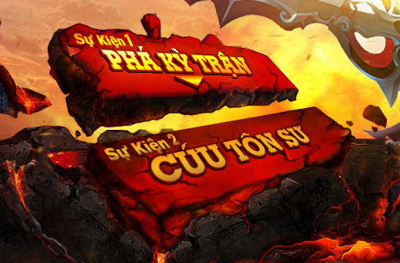
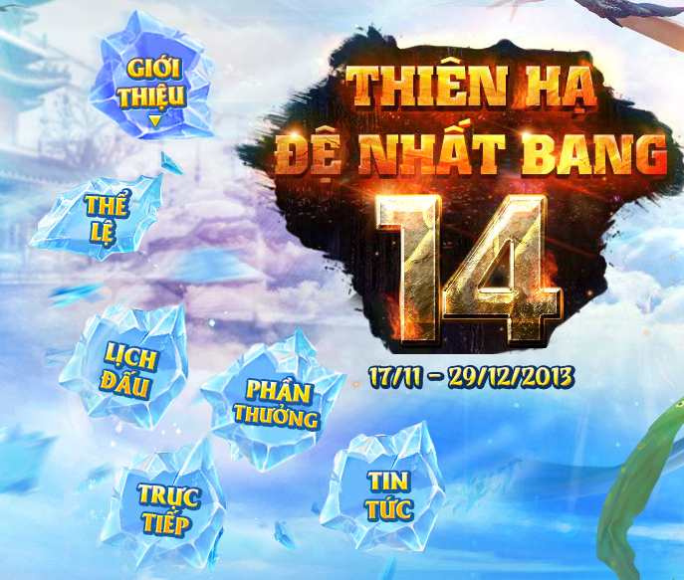
Nội dung: | 1. Trình bày bình thường: - Nội dung products tự dàn
Gợi ý thiết kế theo yêu cầu: | - Dùng màu sắc tươi sáng. - Các button không làm theo kiểu truyền thống, cần làm cách tân, nhìn bay bổng: Thông tin hoàn trả, Nhận hoàn trả, Hướng dẫn - Hình ảnh nhân vật nữ nổi vật
Mức độ quan trọng:
Duyệt thiết kế: |  | (yêu cầu duyệt từ 4g chiều cho đến trước 9g sáng hôm sau, nếu không có feedback tức là DnD có toàn quyền quyết định cho thiết kế này)
Thời gian chỉnh sửa: | 0.5 days | Chỉnh sửa về mặt thiết kế chứ không phải thay đổi theo 1 ý tưởng khác

